Resultats
Outil d'auto évaluation - Résultats

 |  | Forêt de :
 |  | Date :
 |  | Personnes présentes :

 |  | Légende
 |  |  | 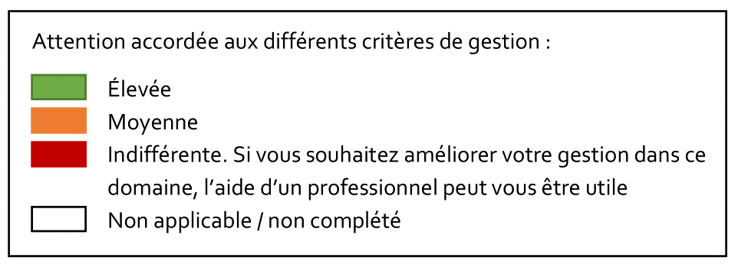
Résultats synthétiques

Potentiel intrinsèque de la forêt

L'accessibilité de votre propriété aux grumiers, la présence de milieux humides, la demande dans la région pour accéder aux bois sont tous des éléments qui sont indépendants de votre gestion. Ils affectent cependant les 3 fonctions de la forêt et sont repris ici sous le terme de potentiel intrinsèque de la forêt.

 | Fonction économique |  | #DIV/0!
 | Fonction environnementale |  | #DIV/0!
 | Fonction sociale |  | #DIV/0!

Prise en compte des différentes fonctions dans ma gestion

 | #DIV/0!
 |  |  |  |  | rang
 |  | Sociale | #DIV/0! | #DIV/0! | #DIV/0!
 | #DIV/0! | Environnementale | #DIV/0! | #DIV/0! | #DIV/0!
 |  | Economique | #DIV/0! | #DIV/0! | #DIV/0!

 | #DIV/0!

Attention accordée aux différents critères de gestion durable.
ECONOMIQUE
SOCIALE
ENVIRONNEMENT
Connaissances de base en sylviculture | #DIV/0! | 1.0 | 0.81 | 0.45 | 0.15
Production de bois et rentabilité | #DIV/0! | 1.0 | 0.81 | 0.45 | 0.15
Gestion du risque (changements globaux) | #DIV/0! | 1.0 | 0.81 | 0.45 | 0.15
Biodiversité | #DIV/0! | 1.0 | 0.81 | 0.45 | 0.15
Limiter l'impact de menaces extérieurs | #DIV/0! | 1.0 | 0.81 | 0.45 | 0.15 |  | Plus vous vous éloignez du centre, plus le critère est pris en compte positivement dans votre gestion.
Protection des sols et milieux humides | #DIV/0! | 1.0 | 0.81 | 0.45 | 0.15
Loisirs et valorisation personnelle | #DIV/0! | 1.0 | 0.81 | 0.45 | 0.15
Valorisation sociétale | #DIV/0! | 1.0 | 0.81 | 0.45 | 0.15
Encadrement des activités récréatives | #DIV/0! | 1.0 | 0.81 | 0.45 | 0.15

Résultats détaillés

Fonction économique

#DIV/0! | Critère 1 - Connaissances de base en sylviculture |  |  |  | NA | 1. Connaissance du vocabulaire sylvicole |  | NA
 |  |  |  |  | NA | 2. Connaissances techniques |  | NA
 |  |  |  |  | NA | 3. Sollicitation d'aides techniques et formation continue |  | NA

#DIV/0! | Critère 2 - Production de bois et rentabilité |  |  |  | NA | 1. Historique et planification des travaux |  | #DIV/0!
 |  |  |  |  | NA | 2. Equilibre croissance/récolte |  | #DIV/0!
 |  |  |  |  | NA | 3. Mode de vente de bois |  | #DIV/0!
 |  |  |  |  | NA | 4. Sollicitation d'aides financières |  | NA
 |  |  |  |  | NA | 5. Dessertes au sein de la propriété |  | NA
 |  |  |  |  | NA | 6. Equilibre forêt/gibier |  | #DIV/0!

#DIV/0! | Critère 3 - Gestion du risque (changements globaux) |  |  |  | NA | 1. Diversité des essences-objectif |  | NA
 |  |  |  |  | NA | 2. Adéquation station/espèce |  | NA
 |  |  |  |  | NA | 3. Qualité génétique des peuplements |  | NA

Fonction environnementale

#DIV/0! | Critère 1 - Biodiversité |  |  |  | NA | 1. Espèces (essences-objectif et essences compagnes) |  | #DIV/0!
 |  |  |  |  | NA | 2. Mesures pour acceuillir de la biodiversité en milieu forestier |  | #DIV/0!
 |  |  |  |  | NA | 3. Habitats associés et milieux remarquables (milieux ouverts, humides…) |  | #DIV/0!

#DIV/0! | Critère 2 - Limiter l'impact de menaces extérieures |  |  |  | NA | 1. Les exotiques envahissantes |  | #DIV/0!
 |  |  |  |  | NA | 2. Pollution (déchets, huiles biodégradables) |  | #DIV/0!

#DIV/0! | Critère 3 - Protection des sols et milieux humides |  |  |  | NA | 1. Protection de l'intégrité du sol (structure et fertilité) |  | #DIV/0!
 |  |  |  |  | NA | 2. Protection des milieux humides |  | #DIV/0!

Fonction sociale

#DIV/0! | Critère 1 - Loisirs et valorisation personnelle |  |  |  | NA | 1. Fréquentation |  | NA
 |  |  |  |  | NA | 2. Aménagements |  | NA
 |  |  |  |  | NA | 3. Délimitation de la propriété |  | #DIV/0!

#DIV/0! | Critère 2 - Valorisation sociétale |  |  |  | NA | 1. Ancrage dans la filière bois |  | #DIV/0!
 |  |  |  |  | NA | 2. Ouverture au public |  | NA
 |  |  |  |  | NA | 3. Ceuillette de fleurs, de fruits, de champignons… |  | #DIV/0!
 |  |  |  |  | NA | 4. Sensibilisation à la gestion forestière |  | NA
 |  |  |  |  | NA | 5. Contribution aux recherches scientifiques |  | NA
 |  |  |  |  | NA | 3. Aspects patrimoniaux |  | NA
 |  |  |  |  | NA | 6. Aspects paysagers |  | NA

#DIV/0! | Critère 3 - Encadrement des activités récréatives |  |  |  | NA | 1. Chasseurs |  | NA
 |  |  |  |  | NA | 2. Promeneurs |  | #DIV/0!
 |  |  |  |  | NA | 3. Mouvements de jeunesse |  | NA

Réalisé en collaboration avec :
Avec le soutien financier de :

